1
название | описание (более подробные характеристики предоставляются по заявке), возможно изготовление ОЕМ | розница евро | фото | дилер 1 уровень | дилер 2 уровень | дилер 3 уровень | дилер 4 уровень
181 | 8"+1" 250/500вт, 80*60градусов 16ом чувств.94дб, давление 121дб, 100гц-16кгц 12кг 245*430*280мм | 1925 |  | 1347 | 1251 | 1155 | 1059
281 | 2*8"+1" 500/1000вт, 80*60градусов 8ом чувств.97дб, давление 124дб, 75гц-16кгц 15кг 245*620*280мм | 2308 | 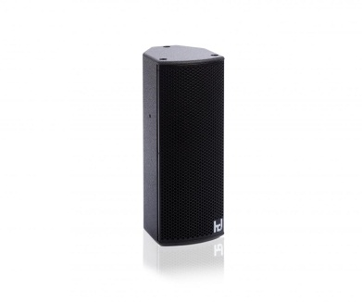 | 1616 | 1500 | 1385 | 1269
281M | монитор 2*8"+1" 500/1000вт, 80*60градусов 8ом чувств.100дб, давление 124дб, 65гц-16кгц 19кг 500*350*430мм | 3150 |  | 2205 | 2048 | 1890 | 1733
MP10 | 10"+1,4", 8ом 600/1200вт, давление 133дб, 60-20000гц углы 80° x 80°, 90° x 60°, 60° x 40° | 0 |  | 0 | 0 | 0 | 0
MP12 | 12"+1,4", 8ом 500/1000вт, чувств.97дб давление 134дб, 70-20000гц 22кг 350*605*300мм 80*80градусов | 3150 | 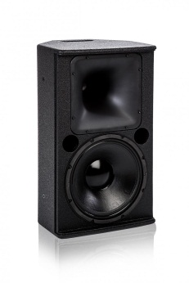 | 2205 | 2048 | 1890 | 1733
MP15 | 15"+1,4", 8ом 500/1000вт, чувств.100дб давление 135дб, 55-20000гц 27кг 420*750*405мм 80*80градусов | 3362 |  | 2353 | 2185 | 2017 | 1849
No3Pack | 3*8" +6*1", 700/1200вт, 21*100градусов 6ом чувств.104дб, давление 134дб, 70гц-16кгц 31кг 380*680*320мм | 7086 | 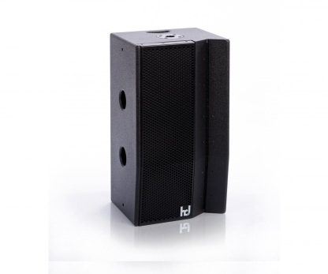 | 4960 | 4606 | 4251 | 3897
Sub12 | 12" 8ом 400вт/800Вт чувств.92дб давление 120дб, 40-180гц 19кг 400*370*420мм | 0 | 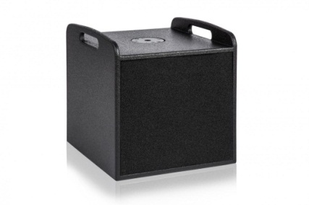 | 0 | 0 | 0 | 0
Sub15 | 15" 8ом 1000вт/2000Вт чувств.96дб давление 130дб, 40-130гц 31кг 465*472*520мм | 2516 | 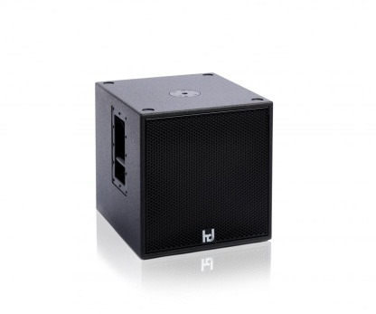 | 1761 | 1635 | 1510 | 1384
Sub18 | 18" 8ом 1500вт/3000Вт чувств.95дб давление 134дб, 35-100гц 40кг 536*542*600мм | 3150 | 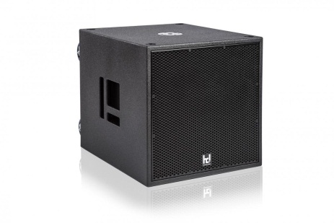 | 2205 | 2048 | 1890 | 1733
infra 218 | 2*18" 4ом 3000вт/6000Вт чувств.97дб давление 141дб, 32-90гц 85кг 1190*536*670мм | 0 | 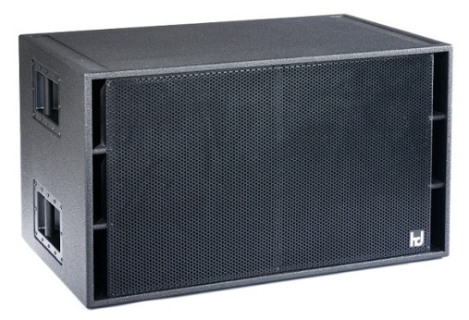 | 0 | 0 | 0 | 0
P12 | активный саб с процессором, 12", 400/800вт 2-полосное усиление, давление 120дб, 40-180гц, усилитель 2*500вт, 19кг, 400*370*420мм | 0 |  | 0 | 0 | 0 | 0
P15 | активный саб с процессором, 15", 1000/2000вт 3-полосное усиление, в том числе для подключения мониторной линии, давление 130дб, 40-130гц, усилитель 1*2500вт+2*800вт, 31кг, 465*470*520мм | 5580 |  | 3906 | 3627 | 3348 | 3069
P18 | активный саб с процессором, 18", 1500/3000вт 3-полосное усиление, в том числе для подключения мониторной линии, давление 134дб, 35-100гц, усилитель 1*2500вт+2*800вт, 34кг, 536*542*600мм | 6225 |  | 4358 | 4047 | 3735 | 3424
 | линейный массив | 0 |  | 0 | 0 | 0 | 0
No3 compact | 8"+2*1" 250/500Вт 90*15 градусов 8ом чувств.101дб, давление 128дб, 90гц-16кгц 15кг 380*230*340мм | 3430 | 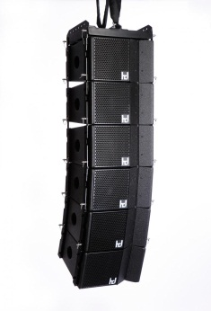 | 2401 | 2229 | 2058 | 1886
LSA12 | 1x12″ неодим+2x1.4″ неодим, (RMS / Peak) 600 W / 2400 W, 45 Hz – 20 kHz, 136 dB, углы 90*15 и 120*15 | 0 |  | 0 | 0 | 0 | 0
No5 compact | 12"+3*1" 400/800Вт 80*5 градусов 8ом чувств.105дб, давление 132дб, 55гц-16кгц 19кг 507*340*390мм | 0 |  | 0 | 0 | 0 | 0
 | Туринг | 0 |  | 0 | 0 | 0 | 0
HLS24 | Бас-рефлекс с гибридным рупором, 2x12″ неодим +4x1.4″ неодим, актив и пассив версии, RMS/Peak 1200 W / 4800 W, 60 Hz – 20 kHz, макс.давление 146 dB, угол 100*40 | 0 | 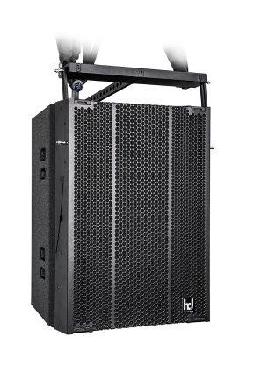 | 0 | 0 | 0 | 0
No3 compact quick fly rigging | 8"+2*1" 250/500Вт 90*15 градусов 8ом чувств.101дб, давление 128дб, 90гц-16кгц 15кг 380*230*340мм | 3645 | 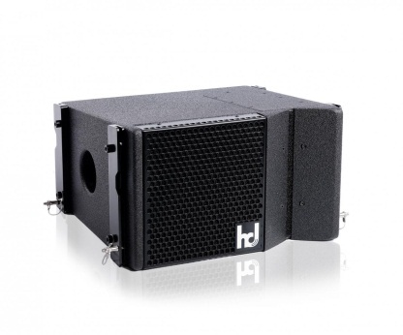 | 2551 | 2369 | 2187 | 2005
No5 compact quick fly rigging | 12"+3*1" 400/800Вт 80*5 градусов 8ом чувств.105дб, давление 132дб, 55гц-16кгц 19кг 507*340*390мм | 0 | 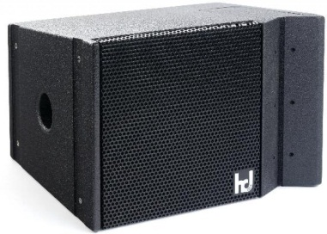 | 0 | 0 | 0 | 0
 | ML/PL серии | 0 |  | 0 | 0 | 0 | 0
ML16 | 16*2", 400/560вт, 90*15градусов, цилиндрические волновые радиаторы. | 1885 |  | 1320 | 1225 | 1131 | 1037
PL16 | 16*3", 600/840вт, 130гц-18кгц, 80*15градусов, 127дб, цилиндрические волновые радиаторы.Активная и пассивная версии | 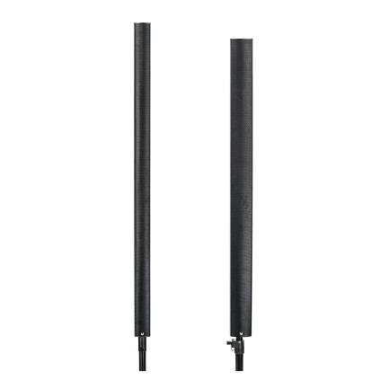 0 |  | 0 | 0 | 0 | 0
ML24 | 24*2", 600/840вт, 90*15градусов, цилиндрические волновые радиаторы. | 2308 |  | 1616 | 1500 | 1385 | 1269
 | усиление | 0 |  | 0 | 0 | 0 | 0
Qi5050 | DSP, 4 ома: 2*500+2*50вт | 0 |  | 0 | 0 | 0 | 0
Qi5002 | DSP, 4 ома: 2*500 | 0 |  | 0 | 0 | 0 | 0
Qi5003 | DSP, 4 ома: 3*500 | 0 |  | 0 | 0 | 0 | 0
Qi5004 | DSP, 4 ома: 4*5003 | 0 |  | 0 | 0 | 0 | 0
K2 | 2 канала. 2x1950 (4 Ома), 2x1000 (8 Ом), 1x4800 (мост 4 Ома), 1x3900 (мост 8 Ом). Импульсн. блок питания с функц. коррекц. коэфф. мощн.(PFC). Процессор: вх. и вых. эквал., RMS лимитеры. передача 4 каналов цифрового аудио сигнала. Удаленное управление через порт RS485 | 10716 |  | 7501 | 6966 | 6430 | 5894
K3 | 3 канала. 2x2600 (4 Ома), 2x1400 (8 Ом), 1x5600 (мост 4 Ома), 1x5200 (мост 8 Ом). Импульсн. блок питания с функц. коррекц. коэфф. мощн.(PFC). Процессор: вх. и вых. эквал., RMS лимитеры. передача 4 каналов цифрового аудио сигнала. Удаленное управление через порт RS485 | 12508 |  | 8756 | 8130 | 7505 | 6879
 | Активные серии Plug-and-Play | 0 |  | 0 | 0 | 0 | 0
Multiline mono | P12+ML16 | 5899 |  | 4129 | 3835 | 3540 | 3245
ML16/P15 | 2*ML16+P15 активный саб | 11784 | 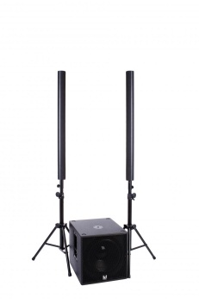 | 8249 | 7660 | 7071 | 6481
ML24/P15 | 2*ML24+P15 активный саб | 12859 | 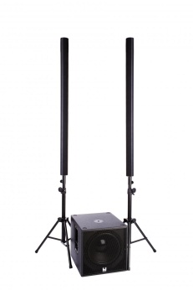 | 9002 | 8359 | 7716 | 7073
ML24/P15-PA1 | 2*ML24+P15 + Sub15 | 16074 |  | 11252 | 10448 | 9645 | 8841
181/P15 | 2*181+P15 активный саб | 11784 |  | 8249 | 7660 | 7071 | 6481
281/P15-PA1 | 2*281+P15 + Sub15 активный саб | 16074 |  | 11252 | 10448 | 9645 | 8841
MP12/P18-PA1 | 2*MP12+P18+sub18 | 19816 | 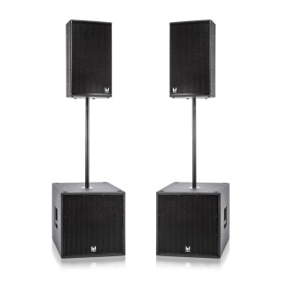 | 13871 | 12880 | 11890 | 10899
MP12/P18-PA2 | 2*MP12+2*P18+2*sub18 | 31098 | 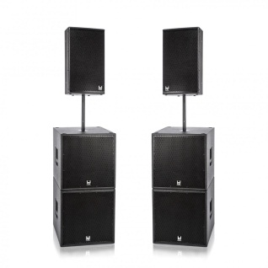 | 21769 | 20214 | 18659 | 17104
MP15/P18-PA2 | 2*MP15+2*P18+2*sub18 | 32174 | 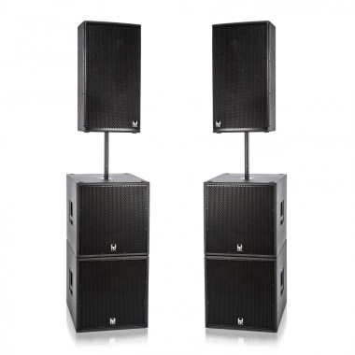 | 22521 | 20913 | 19304 | 17695
No3Pack/P15-PA2 | 2*No3Pack+2*P15+2*sub15 | 38087 |  | 26661 | 24757 | 22852 | 20948
No3Pack/P18-PA1 | 2*No3Pack+1*P18+1*sub18 | 29514 | 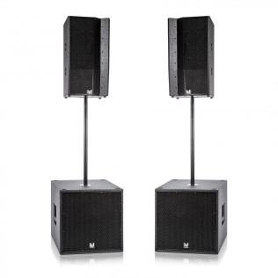 | 20660 | 19184 | 17709 | 16233
No3Pack/P18-PA | 2*No3Pack+2*P18 активный саб | 33277 |  | 23294 | 21630 | 19966 | 18303
No3Pack/P18-PA2 | 2*No3Pack+2*P18+2*sub18 | 41313 | 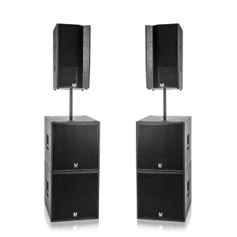 | 28919 | 26853 | 24788 | 22722
 | серии С, M-/ML для фиксированных инсталляций | 0 |  | 0 | 0 | 0 | 0
С2 | система для кино сюрраунд, 2*2" неодим 50/100вт 180 Hz – 20 kHz 113 dB 100*50 градусов | 0 |  | 0 | 0 | 0 | 0
С4 | система для кино сюрраунд, 4*2" неодим 100/200вт 180 Hz – 20 kHz 116 dB 100*50 градусов | 0 |  | 0 | 0 | 0 | 0
С8 | система для кино сюрраунд, 8*2" неодим 200/400вт 180 Hz – 20 kHz 119 dB 100*50 градусов | 0 |  | 0 | 0 | 0 | 0
M2 | 2*2" неодим 50/70вт 180 Hz – 20 kHz 113 dB 100*60 градусов | 0 |  | 0 | 0 | 0 | 0
M3 | 3*2" 90вт 100*40 градусов | 495 |  | 346 | 321 | 297 | 272
M4 | 4*2" неодим 100/140вт 170 Hz – 20 kHz 116 dB 100*50 градусов | 0 |  | 0 | 0 | 0 | 0
M6 | 6*2" 180вт 100*40 градусов | 857 |  | 600 | 557 | 514 | 471
M8 | 8*2" неодим 200/280вт 160 Hz – 20 kHz 119 dB 100*40 градусов | 0 |  | 0 | 0 | 0 | 0
B65 | 6,5" 150вт | 642 | 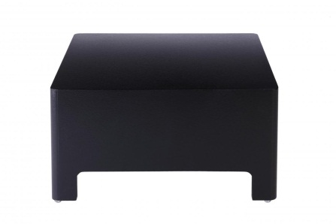 | 449 | 417 | 385 | 353
B12 | саб 12" 400вт | 1710 |  | 1197 | 1111 | 1026 | 940
ML8 | 8*2" 8ом 200вт/280Вт чувств.89дб давление 119дб, 180-20000гц 4кг 90*545*90мм | 0 |  | 0 | 0 | 0 | 0
ML16 | 16*2" 480вт 100*15 градусов 8ом чувств.95дб, давление 123дб, 160гц-16кгц 4кг 90*1085*90мм | 1885 |  | 1320 | 1225 | 1131 | 1037
ML24 | 24*2" 720вт 100*15 градусов, 6ом, чувств.100дб давление 135дб 140гц-16кгц 6кг 90*1570*90мм | 2516 |  | 1761 | 1635 | 1510 | 1384
ML32 | 32*2" 960вт 100*10 градусов | 2939 |  | 2057 | 1910 | 1763 | 1616
 |  |  |  |  |  |  | 0

